概要
■スコア設定の考え方 | JNSA 教育事業者連絡会 JTAGレポート セキュリティ業務を担う人材のスキル可視化施策の考察 ～プラス・セキュリティ人材の可視化に向けて～＜1.0版＞ https://www.jnsa.org/isepa/images/outputs/JTAGreport2019.pdf
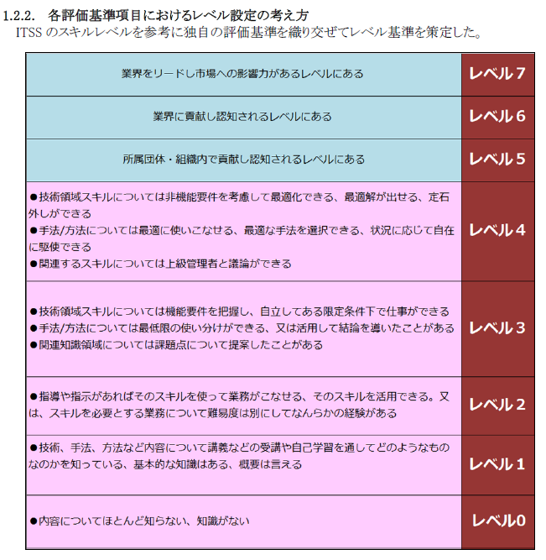

●対象となる業務/職務/タスクを遂行するにあたり、該当するスキルがどの程度のレベルで求められるのか、必要となるのか？を設定する。
●小数点以下までの細分化が理想だが、0.5ポイント単位で検討が現実的。
●細かいタスクごとに実際のジョブを確認していけば、0.1～1までの範囲で細かい設定は可能だが、実務内容を細かく把握する作業は膨大で無理がある（整理の考え方としては必要。現場の方々には意識してもらえると良い）

■小数点スコア付与の定義案 ※JTAGでは定義していません。あくまで講師個人のコンサル経験からの指標です。

■職種カテゴライズについての参考例（JTAG財団 VisuMe にてサンプルプロファイル定義されているもの）https://www.j-tag.or.jp/sample-profile
